EVALUACION TÉCNICA
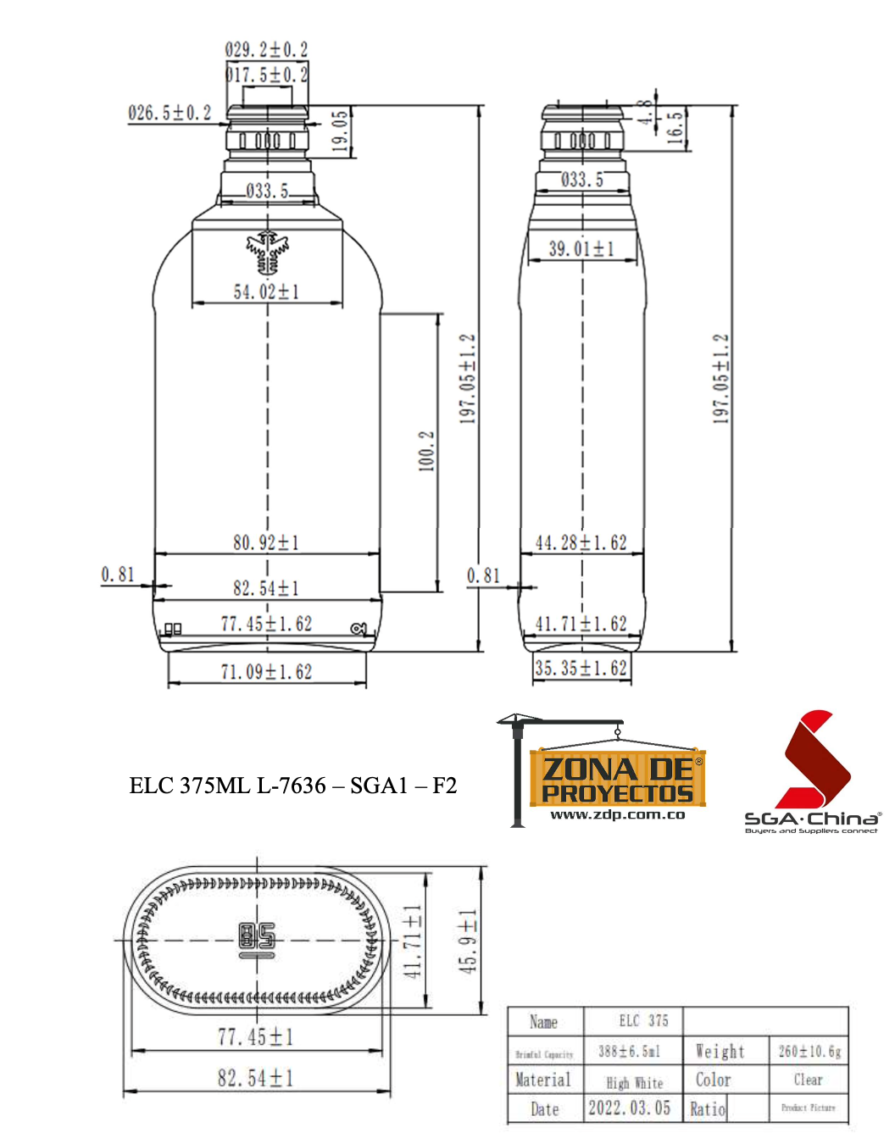

INVITACION ABIERTA No. 013 de 2022

MATERIAL | TEXTO BREVE | OBSERVACIÓN
145021 | ENVASE VIDRIO AGUARDIENTE NÉCTAR 375 ML | La muestra fisica presentada a la Empresa de Licores de Cundinamarca, cumple con las especificaciones técnicas necesarias para la producción en línea, pero presenta una deficiencia en la capacidad de Nivel de Llenado la cual sera corregida y subsanada por el contratista previo a la elaboración u orden de compra por parte de la Empresa de Licores de Cundinamarca

 |  | CUMPLE

